OP
 |  | ORDEM DE PRODUÇÃO PINTURA |  |  | Código: Data de Emissão: Última Revisão: Página |  | RQ PC-009-000 16/03/2022 - N/A

Cargas referente ao dia:
Cor: |  |  | Data criação OP:

Código | Descrição |  |  | Qtd Nec. |  | PÓ / PU / ESM. | Prod. | Data parcial

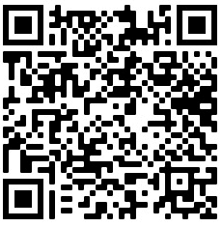
Visto Supervisor: |  |  |  | Qr code para apontamento:

